Sheet1
[관찰 및 결과]

1. 실험 1의 데이터 정리

<표 1> 질량들과 가속도 |  |  |  |  | • 데이터 첨부 (DataStudio 화면 "Velocity Graph")
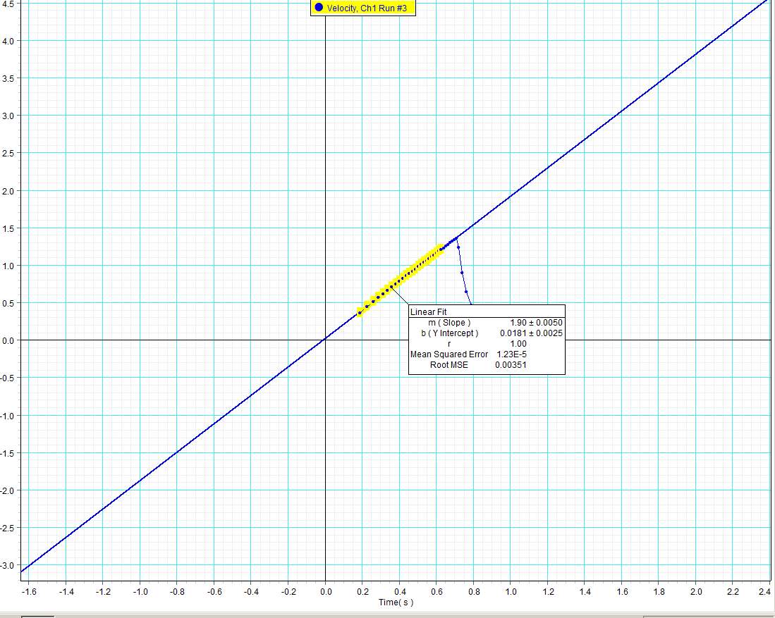
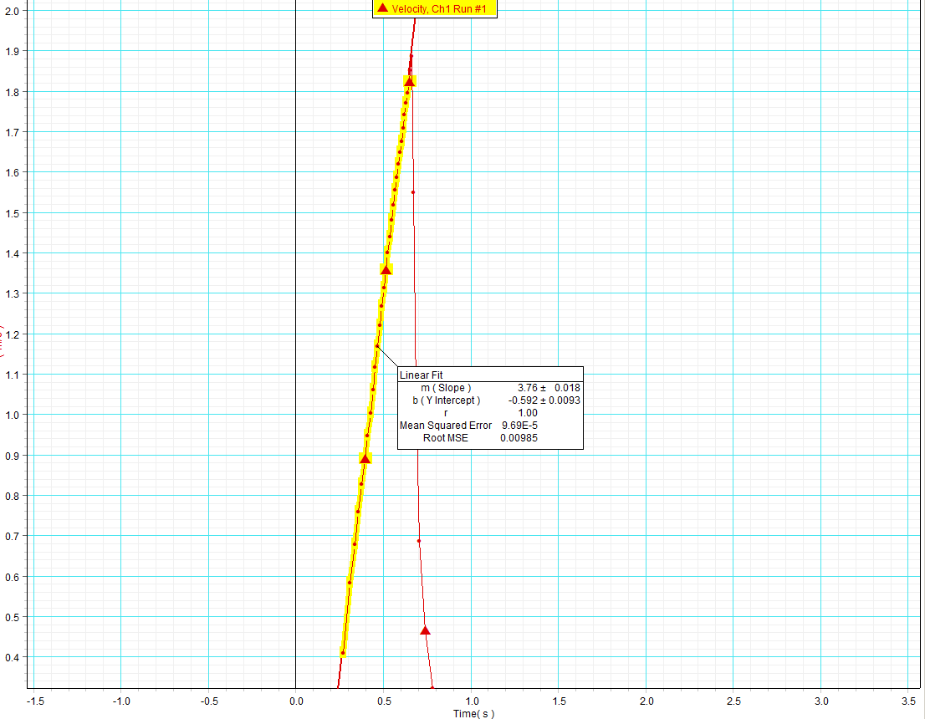
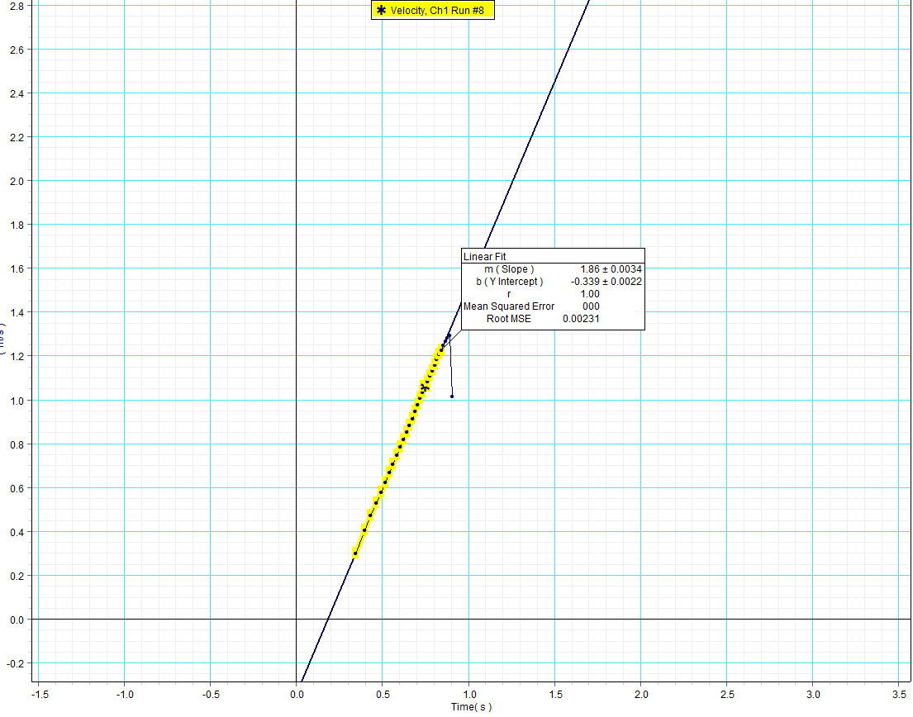
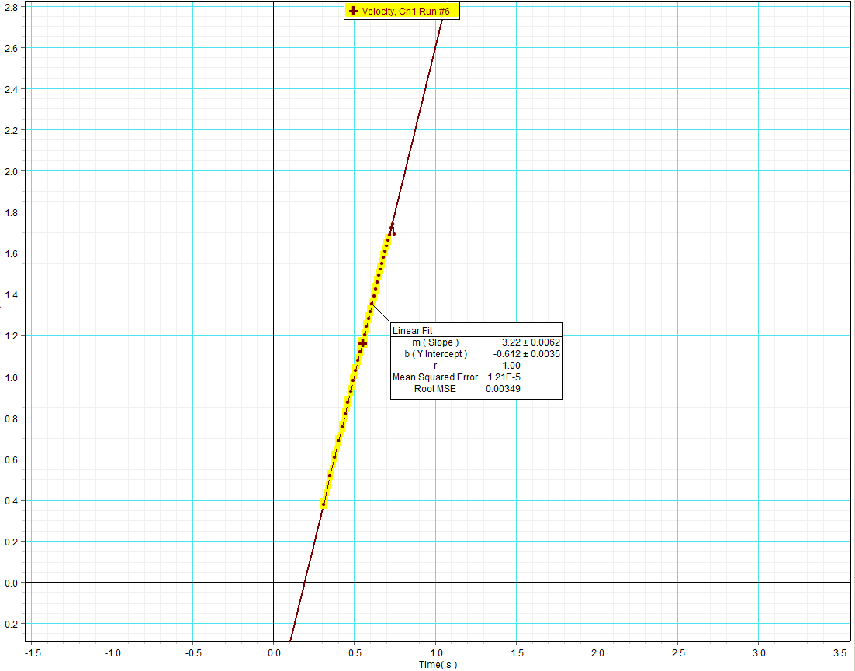
실험구분 | 실험 요소 | M 블록의 질량 (kg) | m 걸린 질량 (kg) | a 가속도 (m/s2)
A | 플라스틱/기준 | 93.6*10-3 | 100*10-3 | 3.76
B | 플라스틱/질량변화 | 186.7*10-3 | 100*10-3 | 1.86
C | 플라스틱/질량 및 면적변화 | 186.7*10-3 | 100*10-3 | 1.90
D | 펠트/다른 재질 | 84.2*10-3 | 100*10-3 | 3.22
E | 코르크/다른 재질 | 91.1*10-3 | 100*10-3 | 3.09
F | 플라스틱/당기는 힘 변화 | 93.6*10-3 | 150*10-3 | 4.90
G | 플라스틱/당기는 힘 변화 | 93.6*10-3 | 200*10-3 | 5.88

[분석 및 토의]
 |  |  |  |  |  | 실험 A | 실험 B | 실험 C | 실험 D
1. 물체와 바닥 면 사이의 운동 마찰계수 (실험 1)
(중력가속도 g =9.81m/s2 로 가정한다)
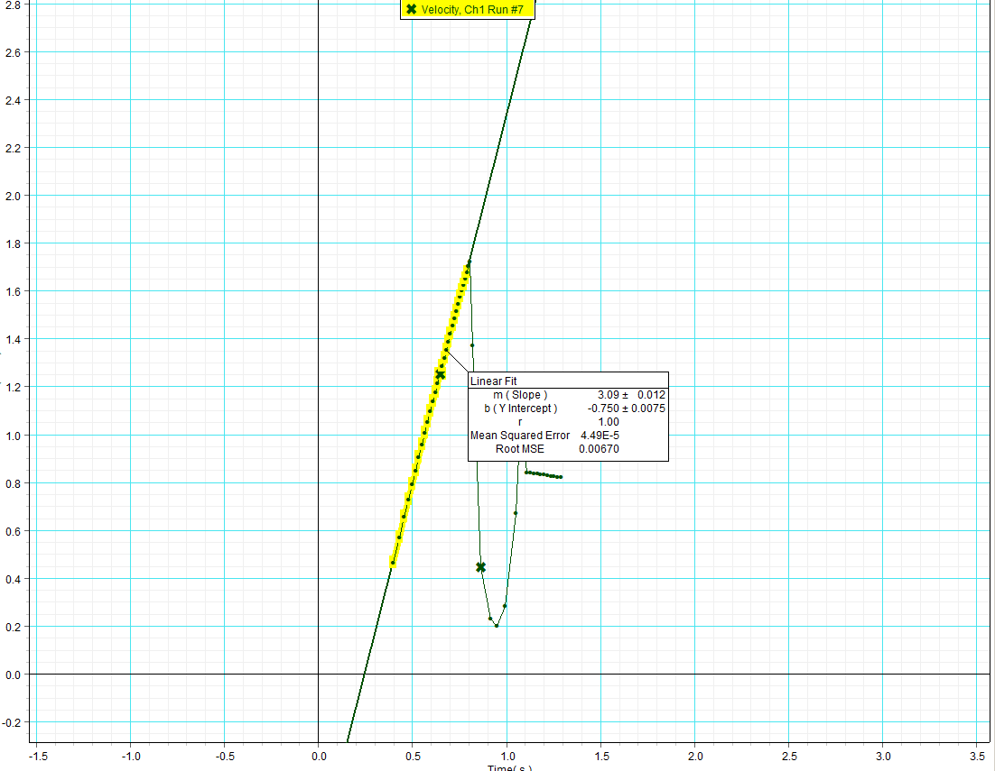
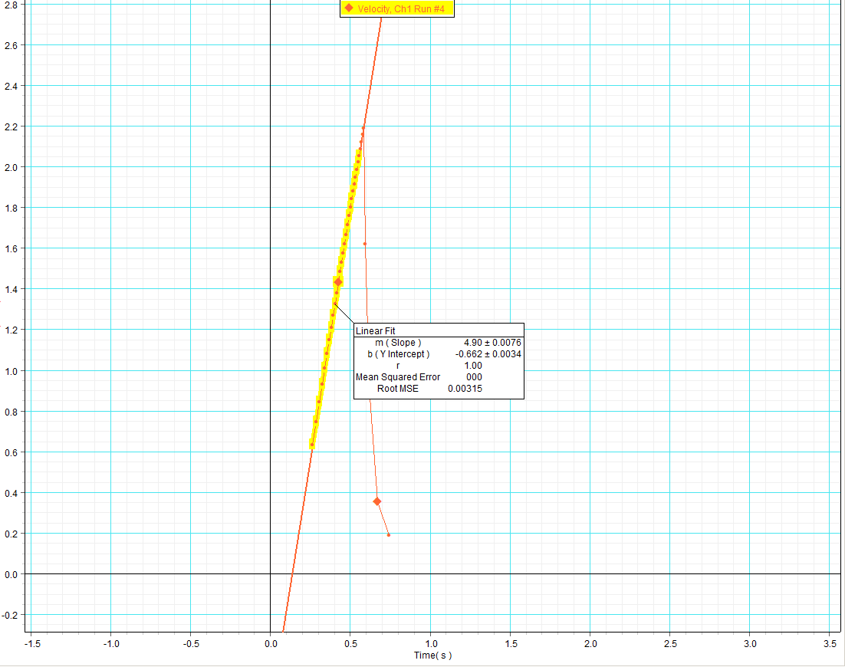
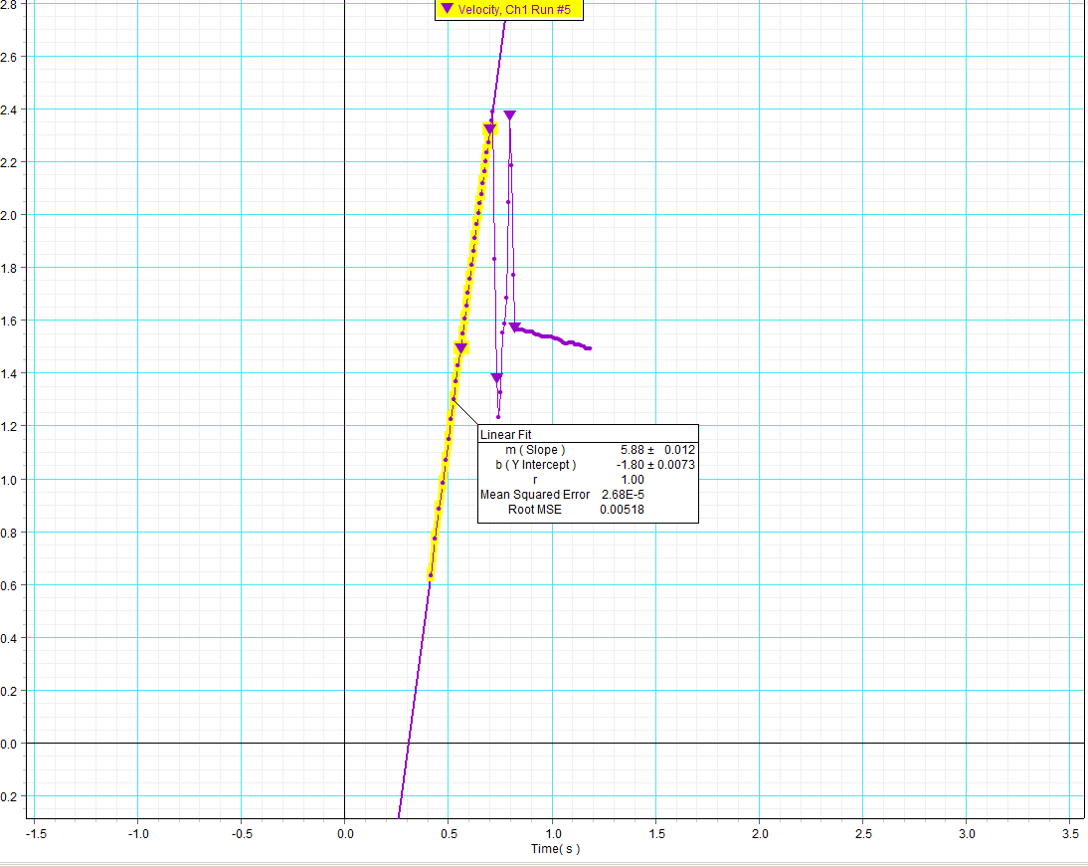
실험구분 | 실험 요소 | 운동마찰 계수
A | 플라스틱/기준 | 0.28
B | 플라스틱/질량변화 | 0.24
C | 플라스틱/질량 및 면적변화 | 0.24
D | 펠트/다른 재질 | 0.47
E | 코르크/다른 재질 | 0.44
F | 플라스틱/당기는 힘 변화 | 0.30
G | 플라스틱/당기는 힘 변화 | 0.26

[질문 1] 운동 마찰 계수는 물체의 질량에 따라 어떻게 변하는가?

: 실험 A, B의 운동마찰계수가 거의 비슷한 값을 가지는것을 보아 물체의 질량에 관계없이 일정하다.
 |  |  |  |  |  | 실험 E | 실험 F | 실험 G
[질문 2] 운동 마찰 계수는 접촉면의 단면적에 따라 어떻게 변하는가?

: 실험 B,C의 운동마찰계수가 거의 비슷한 값을 가지는것을 보아 접촉면의 단면적에 관계없이 일정하다.
 |  |  |  |  | [생각해보기]
[질문 3] 운동 마찰 계수는 접촉면의 재질에 따라 어떻게 변하는가?
: 실험 A, D, E의 운동 마찰 계수 값을 보아 플라스틱이 운동 마찰 계수가 가장 작고, 그 다음으로 코르크가 운동 마찰 계수가 작으며, 펠트가 운동 마찰 계수가 가장 크다. |  |  |  |  | 1. 운동의 방향과 관련하여, 운동 마찰력은 어느 방향으로 작용하는가?
 |  |  |  |  | : 운동 마찰력은 운동방향과 반대 방향으로 작용한다.
[질문 4] 운동 마찰 계수는 상대 속도에 따라 어떻게 변하는가?
: 실험 A, F, G에서 그래프와 운동 마찰 계수를 봤을 때 운동 마찰 계수가 거의 비슷한 값을 가지는 것으로 보아 상대 속도에 관계없이 운동 마찰 계수는 일정하다. |  |  |  |  | 2. 자동차에 안티로크 브레이크를 사용한다. 이유가 무엇일까?
 |  |  |  |  | : 물체의 최대 정지 마찰력이 운동 마찰력보다 큰 원리를 사용하여 타이어가 운동하기 바로 전 상태를 유지하며 최대 정지마찰력을 받아 감속을 더 빠르게 하기 위해서이다. 또한 급제동시 바퀴가 회전하지 않으면 미끄러져 차량의 방향제어가 불가능 할 수도 있기 때문에 이를 막기 위해서 안티로크 브레이크를 사용한다.

[질문 5] 운동 마찰 계수와 질량, 접촉면의 단면적, 상대 속도의 관계는 어떻게 되는가?
: 질문 1, 질문2, 질문 4에 답한 답에 의해 운동 마찰 계수는 질량, 접촉면의 단면적, 상대속도와 관계없이 일정하다. |  |  |  |  | 3. 바닥 면에 나란한 방향의 외력이 바닥에 놓여있는 물체를 끌 때, 외력과 시간의 그래프이다. 그림에 표시된 네 개의 지점에서 물체는 어떠한 운동을 하는가?
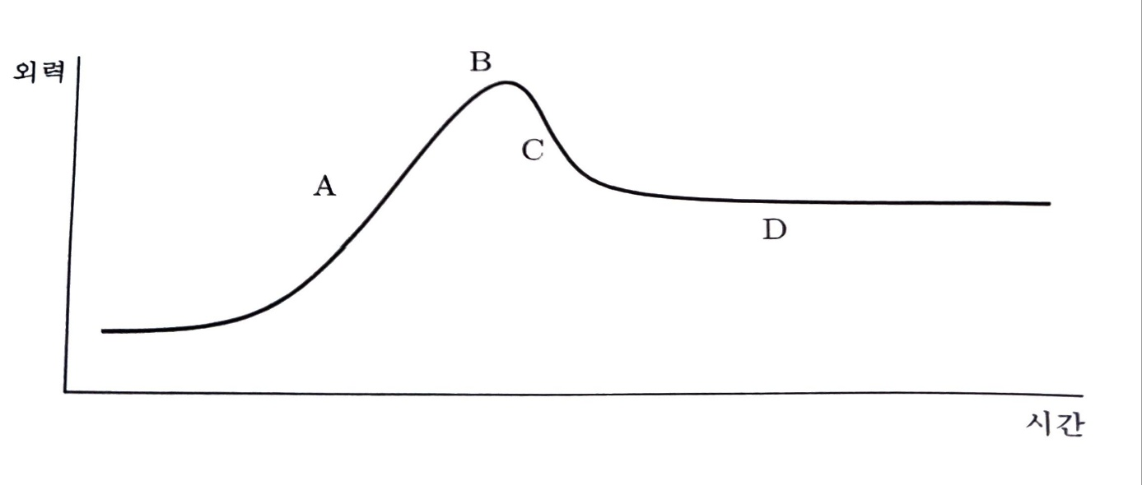
[질문 6] 물체의 질량이 증가하면 운동 마찰력도 증가하는가? 그 이유는 무엇인가?
: 물체의 질량이 증가하면 운동 마찰력도 증가한다. (운동 마찰력) = (운동 마찰 계수)*(수직항력) 인데, 실험 1의 상황에서 수직항력의 크기는 물체에 작용하는 중력, 즉 Mg와 같으므로 M이 커지면 수직항력이 증가하여 운동마찰력이 증가한다.

 |  |  |  |  | : A 지점에서는 외력이 증가함에 따라 정지 마찰력도 같이 증가하여 정지한 상태이고, B 지점에서 정지마찰력이 운동마찰력으로 바뀌어 움직이기 시작하려고 한다. C 지점에서는 물체가 운동을 하기 시작하여 서서히 가속하다가 D 지점에서 운동마찰력과 외력이 같아져 등속도 운동을 할 것이다.

